89 高校新卒者の就職内定率
89 高校新卒者の就職内定率

 | 時点 2025(R7)年9月末
 | 単位 ％ |  |  |  |  |  |  |  | 偏差値 |  | 39.4
順位 |  | 都道府県名 |  | 数 値 |  |  | 順位 | 都道府県名 |  | 数 値

 |  | 0 | 全 国 |  | 63.4 | 0.0 | 24 | 0 | 島 根 |  | 65.9
1 |  | 0 | 富 山 |  | 80.0 | 0.0 | 25 | 0 | 愛 媛 |  | 65.0
2 |  | 0 | 福 井 |  | 78.4 | 0.0 | 26 | 0 | 奈 良 |  | 64.5
3 |  | 0 | 三 重 |  | 76.9 | 0.0 | 27 | 0 | 大 阪 |  | 62.5
4 |  | 0 | 石 川 |  | 76.2 | 0.0 | 28 | 0 | 和歌山 |  | 62.3
4 |  | 0 | 山 口 |  | 76.2 | 0.0 | 29 | 0 | 宮 城 |  | 62.0
6 |  | 0 | 愛 知 |  | 74.5 | 0.0 | 30 | 0 | 茨 城 |  | 61.5
7 |  | 0 | 新 潟 |  | 74.3 | 0.0 | 30 | 0 | 山 梨 |  | 61.5
8 |  | 0 | 群 馬 |  | 74.1 | 0.0 | 32 | 0 | 長 野 |  | 60.7
9 |  | 0 | 兵 庫 |  | 73.3 | 0.0 | 33 | 0 | 京 都 |  | 60.5
10 |  | 0 | 栃 木 |  | 71.2 | 0.0 | 34 | 0 | 広 島 |  | 59.7
11 |  | 0 | 福 島 |  | 71.0 | 0.0 | 35 | 0 | 宮 崎 |  | 58.7
12 |  | 0 | 岩 手 |  | 70.3 | 0.0 | 36 | 0 | 青 森 |  | 58.1
12 |  | 0 | 滋 賀 |  | 70.3 | 0.0 | 37 | 0 | 福 岡 |  | 56.9
12 |  | 0 | 香 川 |  | 70.3 | 0.0 | 38 | 0 | 高 知 |  | 55.8
12 |  | 0 | 佐 賀 |  | 70.3 | 0.0 | 39 | 0 | 大 分 |  | 55.1
16 |  | 0 | 静 岡 |  | 70.0 | 0.0 | 39 | 0 | 鹿児島 |  | 55.1
17 |  | 0 | 山 形 |  | 68.2 | 0.0 | 41 | ◎ | 千 葉 |  | 53.9
18 |  | 0 | 徳 島 |  | 67.5 | 0.0 | 42 | 0 | 神奈川 |  | 53.6
19 |  | 0 | 埼 玉 |  | 66.9 | 0.0 | 43 | 0 | 熊 本 |  | 52.5
20 |  | 0 | 鳥 取 |  | 66.8 | 0.0 | 44 | 0 | 長 崎 |  | 51.9
21 |  | 0 | 秋 田 |  | 66.3 | 0.0 | 45 | 0 | 東 京 |  | 51.6
21 |  | 0 | 岐 阜 |  | 66.3 | 0.0 | 46 | 0 | 北海道 |  | 42.8
高校新卒者の就職内定率
北海道 | 42.8
青 森 | 58.1
岩 手 | 70.3
宮 城 | 62.0
秋 田 | 66.3
山 形 | 68.2
福 島 | 71.0
茨 城 | 61.5
栃 木 | 71.2
群 馬 | 74.1
埼 玉 | 66.9
千 葉 | 53.9
東 京 | 51.6
神奈川 | 53.6
新 潟 | 74.3
富 山 | 80.0
石 川 | 76.2
福 井 | 78.4
山 梨 | 61.5
長 野 | 60.7
岐 阜 | 66.3
静 岡 | 70.0
愛 知 | 74.5
三 重 | 76.9
滋 賀 | 70.3
京 都 | 60.5
大 阪 | 62.5
兵 庫 | 73.3
奈 良 | 64.5
和歌山 | 62.3
鳥 取 | 66.8
島 根 | 65.9
岡 山 | 66.0
広 島 | 59.7
山 口 | 76.2
徳 島 | 67.5
香 川 | 70.3
愛 媛 | 65.0
高 知 | 55.8
福 岡 | 56.9
佐 賀 | 70.3
長 崎 | 51.9
熊 本 | 52.5
大 分 | 55.1
宮 崎 | 58.7
鹿児島 | 55.1
沖 縄 | 30.7
23 |  | 0 | 岡 山 |  | 66.0 | 0.0 | 47 | 0 | 沖 縄 |  | 30.7

(％)

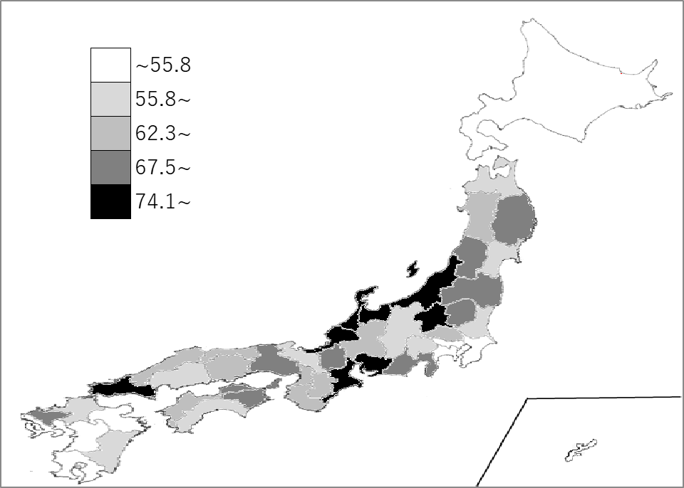
千葉県の推移
令和3年 | 54.3 | 40
令和4年 | 56.1 | 36
令和5年 | 62.1 | 30
令和6年 | 56.2 | 39
令和7年 | 53.9 | 41

《備 考》 ・資料出所 厚生労働省職業安定局「令和7年度高校・中学新卒者のハローワーク求人に 係る求人・求職・就職内定状況」取りまとめ(令和7年9月末現在) ・参 考 千葉県の求職者数は、3,842人、就職内定者数は、2,070人。 全国の求職者数は、122,673人、就職内定者数は、77,725 人。

